Статистика
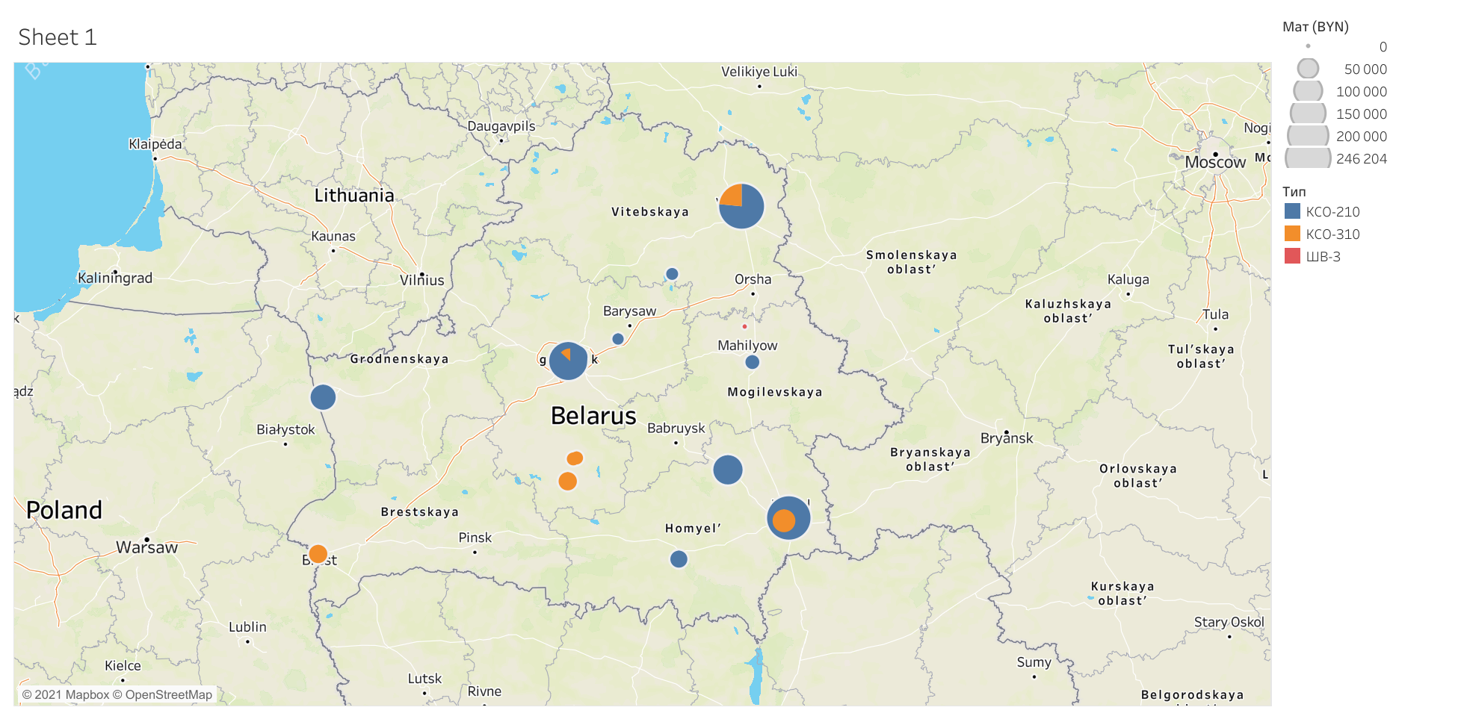
Год | Заказы | Камеры | Заказы ШВ-3 | Камеры ШВ-3 | Продано ШВ-3 | Заказы КСО-210 | Камеры КСО-210 | Продано КСО-210 | Заказы КСО-310 | Камеры КСО-310 | Продано КСО-310
2018 | 13 | 44 | 2 | 4 | 0 | 8 | 29 | 0 | 3 | 11 | 0
2019 | 17 | 43 | 6 | 11 | 0 | 10 | 28 | 98443 | 1 | 4 | 0
2020 | 23 | 94 | 8 | 12 | 1740 | 9 | 61 | 428673 | 6 | 21 | 79618
2021 | 27 | 136 | 9 | 12 | 6798 | 8 | 61 | 549707 | 10 | 63 | 313805

Аналитика
 | Заказы | Камеры
 | 13 | 44
 | 17 | 43
 | 23 | 94
 | 27 | 136
 | Камеры ШВ-3 | Камеры КСО-210 | Камеры КСО-310
2018 | 4 | 29 | 11
2019 | 11 | 28 | 4
2020 | 12 | 61 | 21
2021 | 12 | 61 | 63
 | Заказы ШВ-3 | Заказы КСО-210 | Заказы КСО-310
2018 | 2 | 8 | 3
2019 | 6 | 10 | 1
2020 | 8 | 9 | 6
2021 | 9 | 8 | 10

2018
Заказы ШВ-3 | 2
Заказы КСО-210 | 8
Заказы КСО-310 | 3
2019
Заказы ШВ-3 | 6
Заказы КСО-210 | 10
Заказы КСО-310 | 1
2020
Заказы ШВ-3 | 8
Заказы КСО-210 | 9
Заказы КСО-310 | 6
2021
Заказы ШВ-3 | 9
Заказы КСО-210 | 8
Заказы КСО-310 | 10
 | Продано ШВ-3 | Продано КСО-210 | Продано КСО-310
2018 | 0 | 0 | 0
2019 | 0 | 98443 | 0
2020 | 1740 | 428673 | 79618
2021 | 6798 | 549707 | 313805

2018
Камеры ШВ-3 | 4
Камеры КСО-210 | 29
Камеры КСО-310 | 11
2019
Камеры ШВ-3 | 11
Камеры КСО-210 | 28
Камеры КСО-310 | 4
2020
Камеры ШВ-3 | 12
Камеры КСО-210 | 61
Камеры КСО-310 | 21
2021
Камеры ШВ-3 | 12
Камеры КСО-210 | 61
Камеры КСО-310 | 63

